コース概要変更画面（管理者権限）
プロジェクト名 |  |  | システム名 |  |  | 画面レイアウト設計書 |  |  |  |  |  |  |  |  | 作成者 | 作成日 |  | 更新者 | 更新日
13期12月対応 |  |  | LMS学習管理システム |  |  | コース概要変更画面（管理者権限） |  |  |  |  |  |  |  |  | 高橋大 | 2019-10-28 |  | 高橋大 | 2020-01-31

 | 画面イメージ

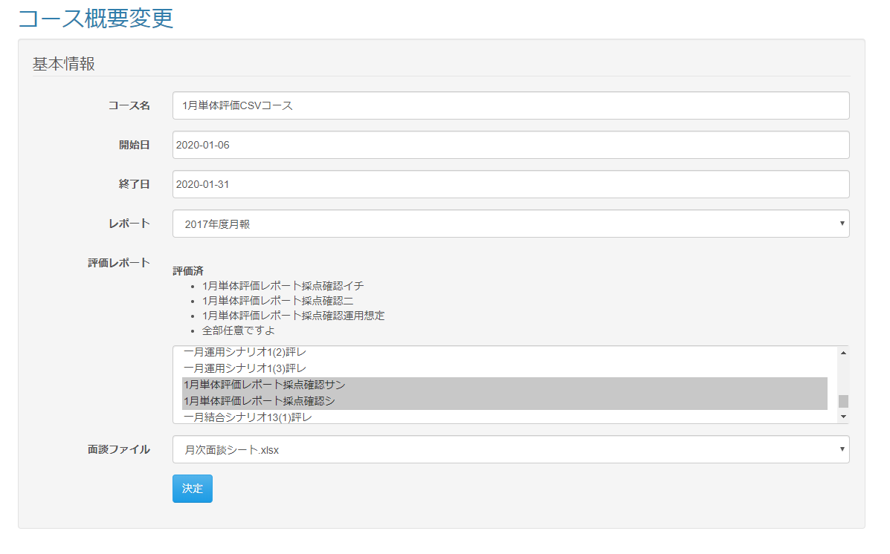

<div id="main" class="main2clm">
<h2>コース概要変更</h2>
<div class="well bs-component">
<form name="course_updateActionForm" method="post" action="/lms/course/update/detail" class="form-horizontal"><div><input type="hidden" name="org.apache.struts.taglib.html.TOKEN" value="e1176c5417530b680aafe98be9368e30"></div>
<fieldset>
<legend>基本情報</legend>
<div class="form-group">
<label for="courseName" class="col-lg-2 control-label">コース名</label>
<div class="col-lg-10">
<select name="dailyReportId" id="dailyReportId" class="form-control"><option value=""></option>
<option value="1">10月SE育成コース</option>
</select>
</div>
</div>
<div class="form-group">
<label for="openTime" class="col-lg-2 control-label">開始日</label>
<div class="col-lg-10">
<input type="text" name="openTime" value="2019-10-01" id="openTime" class="form-control datepicker">
</div>
</div>
<div class="form-group">
<label for="closeTime" class="col-lg-2 control-label">終了日</label>
<div class="col-lg-10">
<input type="text" name="closeTime" value="2019-10-31" id="closeTime" class="form-control datepicker">
</div>
</div>
<div class="form-group">
<label for="dailyReportId" class="col-lg-2 control-label">レポート</label>
<div class="col-lg-10">
<select name="dailyReportId" id="dailyReportId" class="form-control"><option value=""></option>
<option value="1">日報【デモ】</option>
<option value="2">週報【デモ】</option>
<option value="3">日次報告</option>
<option value="5">週報【デモ2】</option>
<option value="6">日報【アルバ様】</option>
<option value="7">週報(2015年度)</option>
<option value="8">日報【TEST】</option>
<option value="9">月報</option>
<option value="10">週報</option>
<option value="11">日報</option>
<option value="12">日報【テスト】</option>
<option value="14">2017年度日報</option>
<option value="15">2017年度月報</option>
<option value="17">講師への質問事項</option>
<option value="18">設計・Linux・JSコース_研修報告書</option>
<option value="19">月報_通年研修_1ヶ月目</option>
<option value="20">月報_通年研修_2ヶ月目</option>
<option value="21">月報_通年研修_3ヶ月目</option>
<option value="23">2018年度新人研修_月報(1ヶ月目)</option>
<option value="24">2018年度新人研修_月報(2ヶ月目)</option>
<option value="25">2018年度新人研修_月報(3ヶ月目)</option>
<option value="26">2018年度新人研修(1ヶ月間コース)_月報(1ヶ月目)</option>
<option value="27">2018年度新人研修(2ヶ月間コース)_月報(2ヶ月目)</option>
<option value="28">2018年度新人研修(インフラコース)_月報(1ヶ月目)</option>
<option value="29">2018年度新人研修_月報(1ヶ月目)_f5</option>
<option value="30">2018年度新人研修_月報(2ヶ月目)_f5</option>
<option value="31">2018年度新人研修_月報(3ヶ月目)_f5</option>
<option value="32">2018年度新人研修(1ヶ月間コース)_月報(1ヶ月目)_f5</option>
<option value="33">2018年度新人研修(2ヶ月間コース)_月報(2ヶ月目)_f5</option>
<option value="34">言語経験事前確認シート</option>
<option value="36">2018年度通年研修_月報(3ヶ月目)</option>
<option value="38">2018年度通年研修_月報(1ヶ月目)</option>
<option value="39">2018年度ブラッシュアップ研修_月報(1ヶ月目)</option>
<option value="40">日報_三井情報株式会社</option>
<option value="41">【櫻井テスト】日報</option>
<option value="45">test日報</option>
<option value="46">シナリオ16</option>
<option value="48">2019年度月報_新人研修_ABCコース_1ヶ月目</option>
<option value="53">【櫻井テスト】月報</option>
<option value="54">テスト報</option>
<option value="55">テスト報</option>
<option value="56" selected="selected">成長度レポート</option></select>
</div>
</div>
<div class="form-group">
<label for="evReportId" class="col-lg-2 control-label">評価レポート</label>
<div class="col-lg-10">
<br>
<br>
<label>評価済</label><br>
<div> テスト評価レポート</div><br>
<select name="evReportId" multiple="multiple" id="evReportId" class="form-control"><option value="32">【2017年通年研修】1カ月目レポート_1.0版</option>
<option value="33">【2017年通年研修】2ヵ月目レポート_1.0版</option>
<option value="34">【2017年通年研修】3カ月目レポート_1.0版</option>
<option value="46">【2017年新人研修】研修レポート3ヵ月コース</option>
<option value="50">【2017年通年研修】2カ月目レポート_1.1版</option>
<option value="51">【2017年新人研修】研修レポート2ヵ月コース</option>
<option value="52">【2017年新人研修】研修レポート1ヵ月コース</option>
<option value="56">【2017年新人研修】研修レポートインフラコース</option>
<option value="57">【2017年新人研修】研修レポート1ヵ月コース(6月2日修了生用)</option>
<option value="58">【2017年新人研修】研修レポート2ヵ月コース(途中修了受講生用)</option>
<option value="59">【2017年度新人研修】レポート</option>
<option value="62">【2017年度新人研修】レポート</option>
<option value="64">【2017年新人研修】レポート</option>
<option value="65">【2017年新人研修】研修レポート3ヵ月コース(評価レポートID46のbackup)</option>
<option value="66">【2017年新人研修】研修レポート2ヵ月コース(評価レポートID51のbackup)</option>
<option value="67">【2017年度新人研修システムズデザイン様】レポート</option>
<option value="68">【2017年通年研修】3カ月目レポート_1.1版</option>
<option value="69">情報システム株式会社様_レポート</option>
<option value="70">【2017年通年研修】1カ月目レポート_1.1版</option>
<option value="72">【2017年通年研修】2カ月目レポート_1.2版</option>
<option value="73">【2017年通年研修】3カ月目レポート_1.2版</option>
<option value="74">【2017年通年研修】1カ月目レポート_1.2版</option>
<option value="75">【2018年度新人研修ステム様】レポート</option>
<option value="76">【2017年通年研修】2カ月目レポート_1.3版</option>
<option value="77">【2017年通年研修】3カ月目レポート_1.3版</option>
<option value="78">【2017年通年研修】2カ月目レポート_1.4版</option>
<option value="79">【2018年新人研修】1ヶ月間コース</option>
<option value="80">【2018年新人研修】インフラコース</option>
<option value="81">【2018年新人研修】2ヶ月間コース</option>
<option value="82">【2018年新人研修】3ヶ月間コース</option>
<option value="83">【2018年新人研修】インフラ&amp;Javaコース</option>
<option value="85">【2018年通年研修】3ヶ月間コース</option>
<option value="87">【2018年通年研修】2ヶ月間コース</option>
<option value="88">【2018年通年研修】1ヶ月間コース</option>
<option value="90">2018_情報システム株式会社様_レポート</option>
<option value="91">【2018年通年研修】1ヶ月間コース(2019年1～3月コース)</option>
<option value="92">【2018年通年研修】2ヶ月間コース(2019年1～3月コース)</option>
<option value="93">【2018年通年研修】3ヶ月間コース(2019年1～3月コース)</option>
<option value="96">test評価レポート01</option>
<option value="97">test評価レポート01</option>
<option value="98">結合テスト用評価レポート01</option>
<option value="101">シナリオ8</option>
<option value="104">シナリオ8</option>
<option value="106">シナリオ16</option>
<option value="107">シナリオ16</option>
<option value="108">テスト評価レポート</option>
<option value="109">れぐれ評価レポート</option>
<option value="115">れぐれ評価レポート</option>
<option value="117">テスト評価レポートすず</option>
<option value="118" selected="selected">評価トレーニングレポート</option>
</select>
</div>
</div>
<div class="form-group">
<label for="meetingFileId" class="col-lg-2 control-label">面談ファイル</label>
<div class="col-lg-10">
<select name="meetingFileId" id="meetingFileId" class="form-control"><option value=""></option>
<option value="1">meeting.xlsx</option>
<option value="2">月次面談シート.xlsx</option>
<option value="5">daily_report_20170104_株式会社事前説明会C_てすと１.xls</option>
<option value="6" selected="selected">面談管理テンプレ.xlsx</option></select>
</div>
</div>
<div class="form-group">
<div class="col-lg-10 col-lg-offset-2">
<button type="submit" class="btn btn-primary">決定</button>
</div>
</div>
</fieldset>
<input type="hidden" name="courseId" value="500">
</form>
</div>
</div>

 | 出力仕様
 | No | 項目名 |  | データ元 |  |  |  |  |  |  |  | 備考
 |  |  |  | テーブル名 |  |  |  | フィールド
 | 基本情報
 | 1 | コース名 |  | m_course |  |  |  | course_name |  |  |  | テキスト
 | 2 | 開始日 |  | m_course |  |  |  | open_time |  |  |  | カレンダー
 | 3 | 終了日 |  | m_course |  |  |  | close_time |  |  |  | カレンダー
 | 4 | レポート |  | m_daily_report |  |  |  | report_name |  |  |  | データリスト
 | 5 | 評価レポート |  | m_ev_report |  |  |  | report_name |  |  |  | 評価済の評価レポートはラベルに表示。セレクトボックスに評価済の評価レポートは表示しない
 | 6 | 面談ファイル |  | m_meeting_file |  |  |  | file_name |  |  |  | データリスト

 | ◆『決定』ボタン押下時

 | 入力仕様
 | No | 項目名 | 物理名 |  | コントロール |  | 必須 |  | 桁数 | 最小値 | 最大値 |  | IME | 属性 |  |  | 備考
 | 1 | コース名ID | courseId |  | hidden |  | ○ |  | - | - | - |  | - | 半角数字
 | 2 | コース名 | courseName |  | テキスト |  | ○ |  | - | - | - |  | - | 全角
 | 3 | 開始日 | openTime |  | カレンダー |  | ○ |  | - | - | - |  | - | 日付
 | 4 | 終了日 | closeTime |  | カレンダー |  | ○ |  | - | - | - |  | - | 日付
 | 5 | レポート | dailyReportId |  | セレクトボックス |  | ○ |  | - | - | - |  | - | 半角数字
 | 6 | 評価レポート | evReportId |  | ラベル&セレクトボックス |  | ○ |  | - | - | - |  | - | 半角数字
 | 6 | 面談ファイル | meetingFileId |  | セレクトボックス |  | ○ |  | - | - | - |  | - | 半角数字
 | 7 | 決定 | - |  | 送信ボタン |  | - |  | - | - | - |  | - | /lms/course/update/detail

